Задание 4
Задание 4* (не обязательное). Используя технику Pairwise, составьте набор проверок, имея следующие входные параметры: — Мобильные операционные системы — Android, iPhone, BlackBerry, Flyme OS. — Браузеры — Chrome (все ОС), Opera Mobile(все ОС), Safari (только для iPhone), Dolphin Browser(все ОС), Mozilla Firefox (только для Android). — Разрешения экрана — 1920*1080 (для всех), 1280*720 (для всех), 800*480 (для всех). — Приложите скриншот полученных проверок. Для решения попробуйте использовать https://pairwise.yuuniworks.com/.
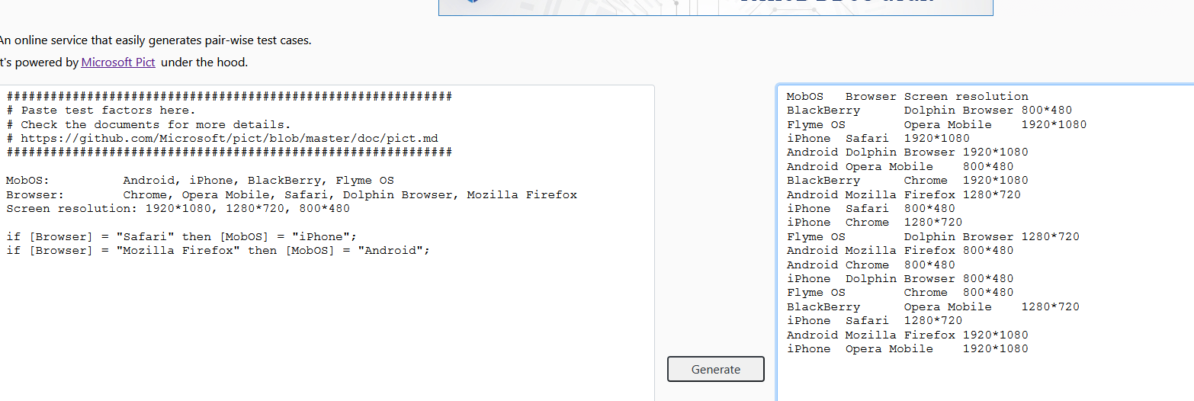
Место для скриншота
 | MobOS | Browser | Screen resolution
 | BlackBerry | Dolphin Browser | 800*480
 | Flyme OS | Opera Mobile | 1920*1080
 | iPhone | Safari | 1920*1080
 | Android | Dolphin Browser | 1920*1080
 | Android | Opera Mobile | 800*480
 | BlackBerry | Chrome | 1920*1080
 | Android | Mozilla Firefox | 1280*720
 | iPhone | Safari | 800*480
 | iPhone | Chrome | 1280*720
 | Flyme OS | Dolphin Browser | 1280*720
 | Android | Mozilla Firefox | 800*480
 | Android | Chrome | 800*480
 | iPhone | Dolphin Browser | 800*480
 | Flyme OS | Chrome | 800*480
 | BlackBerry | Opera Mobile | 1280*720
 | iPhone | Safari | 1280*720
 | Android | Mozilla Firefox | 1920*1080
 | iPhone | Opera Mobile | 1920*1080

